Лист1
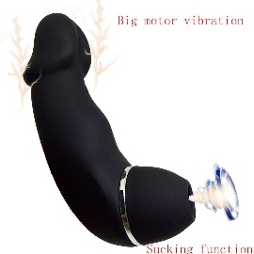
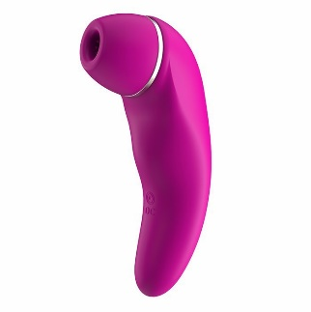
Вид | Артикул | Фото | Наименование товара | Название | Материал | Цвет | Цена продажи
Клиторальный массажер | B-L1 |  | Невероятный стимулятор клитора из бархатного силикона, имеет 5 всасывающих и 10 вибрирующих режимов. Работает от зарядки USB. Он также может выполнять функцию вибратора. | Вакумный клиторальный массажер | ABS\силикон | черный | 15,000
Клиторальный массажер | B-L4 |  | Невероятный стимулятор клитора из бархатного силикона, имеет 5 всасывающих и 10 вибрирующих режимов. Работает от зарядки USB. Он также может выполнять функцию вибратора. | Вакумный клиторальный массажер | ABS\силикон | Фиолетовый | 15,000
Клиторальный массажер | ED-15 | 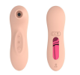 | Не смотрите на его размер, он маленький, но знает свое дело, гарантируем, что он доставит не меньше удовольствия, чем его большие аналоги | Вакумный клиторальный массажер | ABS\силикон | Телесный | 12,000
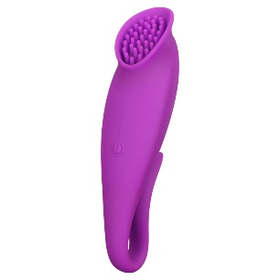
Клиторальный массажер | ED-38 |  | Данный массажер может работать и внутри и снаружи, и он хорош и там и тут | Клиторальный массажер | ABS\силикон | Фиолетовый | 8,000
Клиторальный массажер | AV007 | 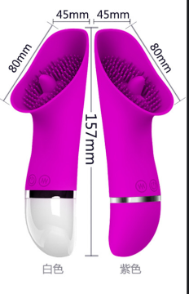 | Дизаин разработан в США с учетом всех потребностей потребителей, позволит достичь высшего блаженства за короткое время. | Клиторальный массажер | ABS\силикон | Фиолетовый | 8,000
Клиторальный массажер | AV005 | 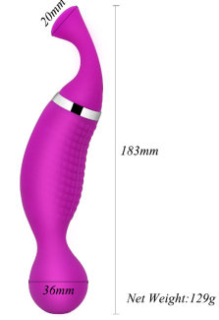 | Невероятный стимулятор клитора из бархатного силикона, имеет 5 всасывающих и 10 вибрирующих режимов. Работает от зарядки USB. Он также может выполнять функцию вибратора. | Вакумный клиторальный массажер | ABS\силикон | Фиолетовый | 8,000
Клиторальный массажер | TV-001 | 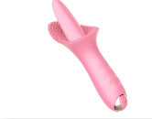 | Последняя новинка с ежегодной ярмарки в Китае, его надо видеть и попробовать, чтобы оценить в полной мере, но мы обещаем, Вам понравится. | Клиторальный массажер | ABS\силикон | Розовый | 10,000
Клиторальный массажер | GM-0220TD3B |  |  |  |  |  | 8,000

